Evidence Login
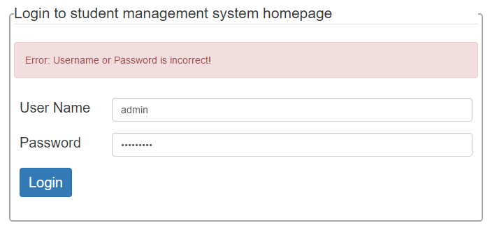
Màn hình đăng nhập
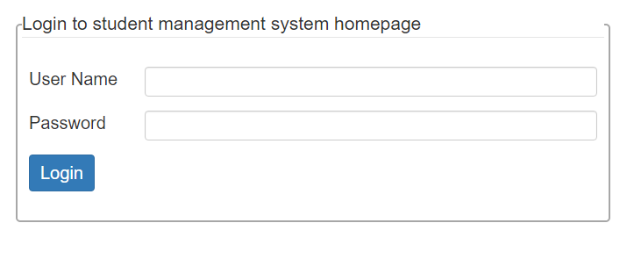

Màn hinh đăng nhập khi không nhập thông tin đăng nhập
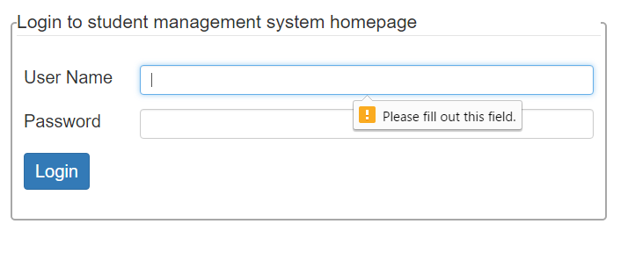

Màn hình đăng nhâp khi nhập sai thông tin đăng nhập

Evidence Management
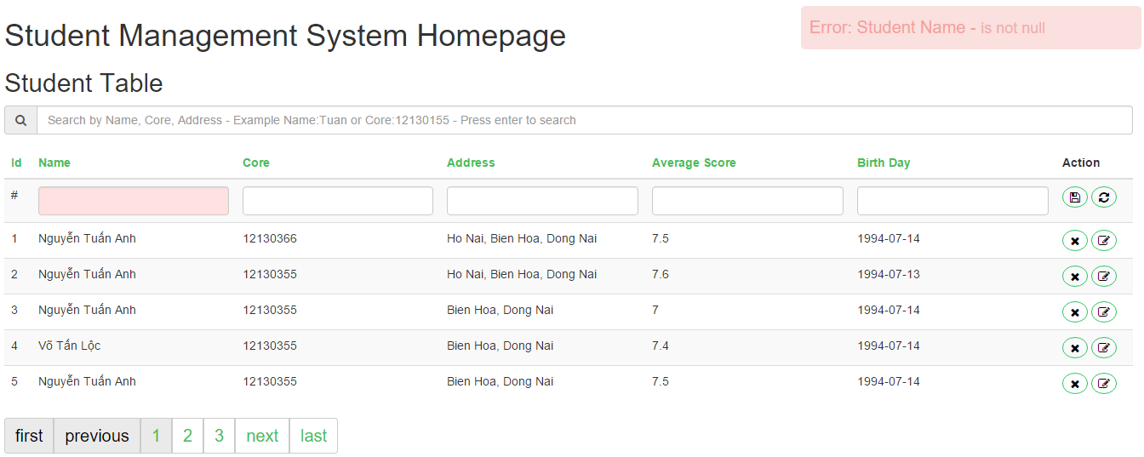
Màn hình Management 1: Danh sách sinh viên

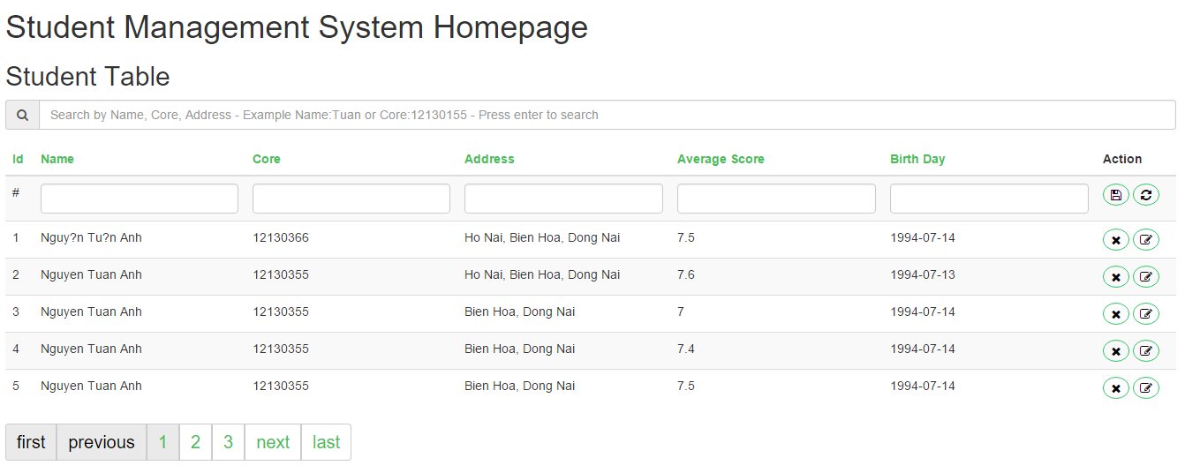

Màn hình Management 2

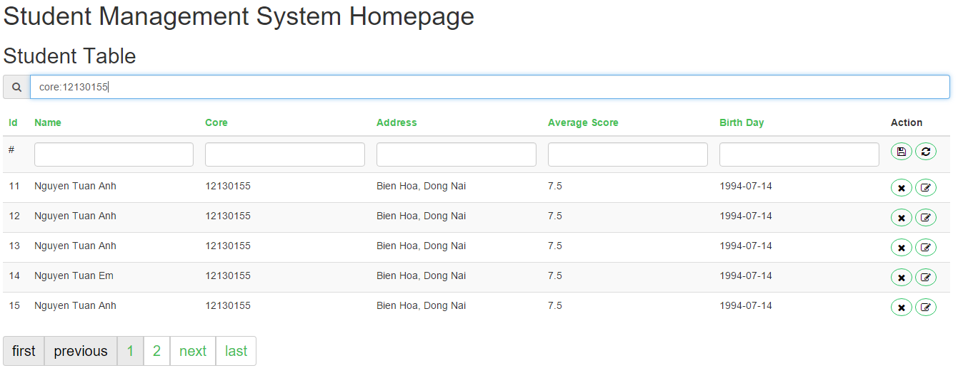

Màn hình Management 3: khi click button edit
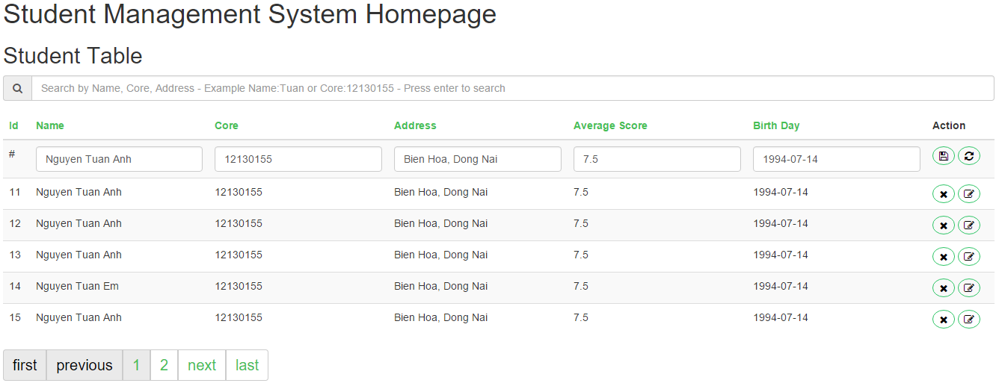

Màn hình Management 4
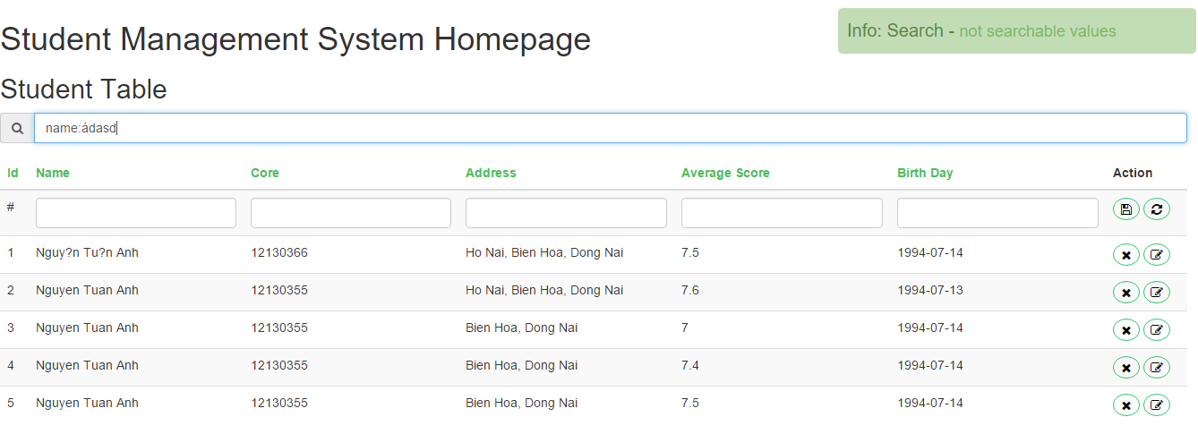

Màn hình 5

